КЭ и ГЗ
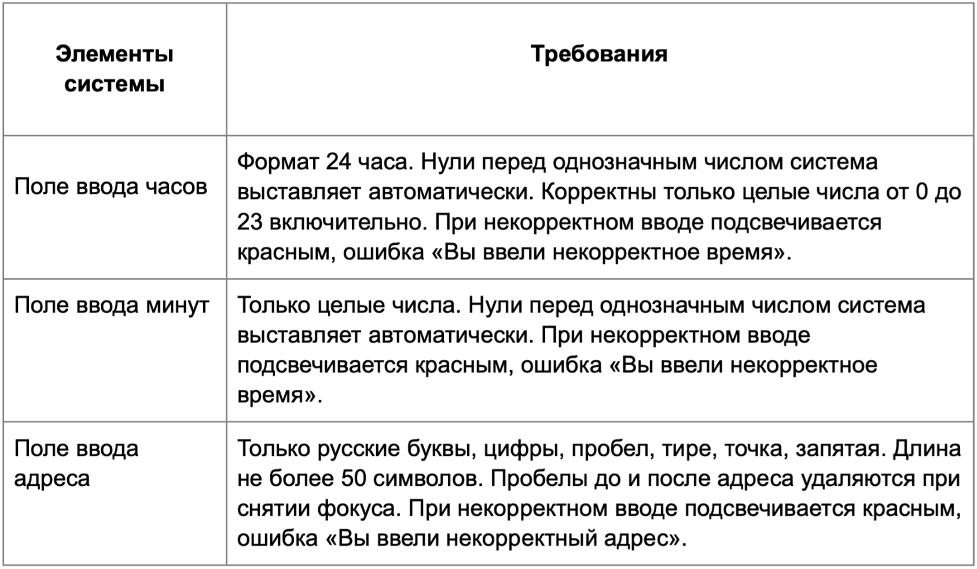

* Можно добавлять и удалять строки в группах проверок. Количество строк в шаблоне не отражает количество классов эквивалетности.
** В поля «Откуда» и «Куда» можно вводить только ограниченное количество адресов из таблицы в требованиях: Усачева, 3; Комсомольский проспект, 18; Зубовский бульвар, 37; М. Пироговская, 25; Хамовнический Вал, 34; Фрунзенская набережная, 46; 3-я Фрунзенская улица, 12. Используй их в качестве тестовых данных. Если для определенного класса эквивалетности или граничного значения эти адреса не подходят, то придумай свой адрес.

Группа проверок* | Название класса | Границы | Тестовые данные внутри класса (содержимое поля) | Тестовые данные на границах (содержимое поля) | Пояснение и оптимизации
Время начала поездки. Часы | Поле заполнено |  |  |  | Проверяется при вводе тестовых данных; Т1
 | Пустое поле
 | Валидный ввод целых чисел от 0 до 23 (включительно) | 0, 23 | 16 | -1, 0, 1, 22, 23, 24 | Ввод от 0 до 23 включительно, -1 и 24 оптимизирую
 | Автоматическая подстановка нулей в однозначных числах | 0, 9 | 5 | -1, 0, 1, 8, 9, 10 | Проверка отрицательных чисел в другом классе
 | Невалидный ввод чисел от 24 | 24, ∞ | 50 | 23, 24, 25
 | Невалидный ввод дробных чисел |  | 9,5
 | Невалидный ввод отрицательных чисел | -∞, -1 | -16 | -2, -1, 0
 | Ввод невалидных символов |  | *
 | Невалидный ввод букв |  | Двадцать

Группа проверок | Название класса | Границы | Тестовые данные внутри класса (содержимое поля) | Тестовые данные на границах (содержимое поля) | Пояснение и оптимизации
Время начала поездки. Минуты | Поле заполнено |  |  |  | Проверяется при вводе тестовых данных; Т13
 | Пустое поле
 | Валидный ввод целых чисел от 0 до 59 | 0, 59 | 45 | -1, 0, 1, 58, 59, 60 | Ввод от 0 до 59, -1 и 60 оптимизирую
 | Автоматическая подстановка нулей в однозначных числах | 0, 9 | 5 | -1, 0, 1, 8, 9, 10
 | Невалидный ввод чисел от 59 | 60, ∞ | 95 | 59, 60, 61
 | Невалидный ввод дробных чисел |  | 45,8
 | Невалидный ввод отрицательных чисел | -∞, -1 | -10 | -2, -1, 0
 | Ввод невалидных символов |  | /
 | Невалидный ввод букв |  | Тринадцать

Группа проверок | Название класса | Границы | Тестовые данные внутри класса (содержимое поля) | Тестовые данные на границах (содержимое поля) | Пояснение и оптимизации
** Поле ввода адреса. Откуда | Поле заполнено |  |  |  | Проверяется при вводе тестовых данных; Т23
 | Пустое поле
 | Валидный русский язык |  |  |  | Проверяется при вводе тестовых данных; Т23
 | Цифры |  |  |  | Проверяется при вводе тестовых данных; Т23
 | Пробел |  |  |  | Проверяется при вводе тестовых данных; Т23
 | Дефис |  | 3-я Фрунзенская улица, 12
 | Точка |  | М. Пироговская, 25
 | Запятая |  |  |  | Проверяется при вводе тестовых данных; Т23
 | Валидный ввод символов от 1 до 50 (включительно) | 1, 50 | 24 символа (Комсомольский проспект, 18) | 1 символ (У) 2 символа (Ус) 49 символов (Центральный проезд Хорошёвского Серебряного БораБор, 1) 50 символов (Центральный проезд Хорошёвского Серебряного БораБора, 1) 51 символ (Центральный проезд Хорошёвского Серебряного БораБор, 125) | Ввод до 50 символов, адрес из 51 символа оптимизирую
 | Валидный ввод адреса из БД |  |  |  | Проверяется при вводе тестовых данных; Т23
 | Автоматическое удаление пробела перед адресом |  | Усачева, 3
 | Автоматическое удаление пробела после адреса |  | Усачева, 3
 | Невалидный английский язык |  | Pushkin, 8
 | Невалидный ввод от 51 символа | 51, ∞ | 135 символов (Территория, изъятая из земель подсобного хозяйства Всесоюзного центрального совета профессиональных союзов для организации крестьянского хозяйства, 17) | 50 символов (Центральный проезд Хорошёвского Серебряного БораБора, 1) 51 символ (Центральный проезд Хорошёвского Серебряного БораБор, 125) 52 символа (Центральный проезд Хорошёвского Серебряного БораБора, 125)
 | Невалидный ввод адреса не из БД |  | Усачева
 | Невалидный ввод недопустимых символов |  | Усачева/ 3

Группа проверок | Название класса | Границы | Тестовые данные внутри класса (содержимое поля) | Тестовые данные на границах (содержимое поля) | Пояснение и оптимизации
** Поле ввода адреса. Куда | Поле заполнено |  |  |  | Проверяется при вводе тестовых данных; Т39
 | Пустое поле
 | Валидный русский язык |  |  |  | Проверяется при вводе тестовых данных; Т39
 | Цифры |  |  |  | Проверяется при вводе тестовых данных; Т39
 | Пробел |  |  |  | Проверяется при вводе тестовых данных; Т39
 | Дефис |  | 3-я Фрунзенская улица, 12
 | Точка |  | М. Пироговская, 25
 | Запятая |  |  |  | Проверяется при вводе тестовых данных; Т39
 | Валидный ввод символов от 1 до 50 (включительно) | 1, 50 | 24 символа (Комсомольский проспект, 18) | 1 символ (У) 2 символа (Ус) 49 символов (Центральный проезд Хорошёвского Серебряного БораБор, 1) 50 символов (Центральный проезд Хорошёвского Серебряного БораБора, 1) 51 символ (Центральный проезд Хорошёвского Серебряного БораБор, 125) | Ввод до 50 символов, адрес из 51 символа оптимизирую
 | Валидный ввод адреса из БД |  |  |  | Проверяется при вводе тестовых данных; Т39
 | Автоматическое удаление пробела перед адресом |  | Усачева, 3
 | Автоматическое удаление пробела после адреса |  | Усачева, 3
 | Невалидный ввод от 51 символа | 51, ∞ | 135 символов (Территория, изъятая из земель подсобного хозяйства Всесоюзного центрального совета профессиональных союзов для организации крестьянского хозяйства, 17) | 50 символов (Центральный проезд Хорошёвского Серебряного БораБора, 1) 51 символ (Центральный проезд Хорошёвского Серебряного БораБор, 125) 52 символа (Центральный проезд Хорошёвского Серебряного БораБора, 125)
 | Невалидный ввод адреса не из БД |  | Усачева
 | Невалидный ввод недопустимых символов |  | *, /

